15 県市町村議会党派別議員数及び任期満了_R5.7.12
相模原市
麻生区
多摩区
２
高津区
川崎市
15 県市町村議会党派別議員数及び任期満了 |  |  |  |  |  |  |  |  |  |  |  |  |  |  |  |  |  | 16 県議会議員の選挙区及び各選挙区の定数
 |  |  |  |  |  |  |  |  |  |  |  |  |  | 令和５年７月16日現在
市町村名 | 定 数 条 例 |  | 現員数 | 欠 員 | 自民党 | 立憲民主(新) | 維 新 | 公明党 | 国民民主(新) | 共産党 | 政治家女子 | 参政党 | 立憲民主(旧) | 国民民主(旧) | 諸 派 | 無所属 | 任期満了
緑区 ２
中央区 ３
宮前区
青葉区
２
４
３
３
中原区
幸区
３
２
 | 定数 | 制定年月日
愛川町
南区 ３
都筑区
港北区
２
川崎区
横浜市 | 86 | 2009-03-31 | 86 | 0 | 34 | 15 | 8 | 15 | 3 | 5 |  |  |  |  |  | 6 | 2027-04-29
緑区
大和市
２
４
鶴見区
３
３
川崎市 | 60 | 2011-03-01 | 60 |  | 17 | 12 | 7 | 11 | 1 | 8 |  |  |  |  |  | 4 | 2027-05-02
清川村
厚木市・愛川町
・清川村
３
座間市
１
瀬谷区
旭区
神奈川区
保土ケ
３
相模原市 | 46 | 2014-11-20 | 46 |  | 12 | 8 | 4 | 8 |  | 2 |  |  |  |  | 2 | 10 | 2027-04-29
海老名市
１
３
３
西区
谷区
１
指定都市計 | 192 |  | 192 | 0 | 63 | 35 | 19 | 34 | 4 | 15 | 0 |  | 0 | 0 | 2 | 20
山北町
厚木市
綾瀬市
１
戸塚区
南区
２
２
中区
横浜市
横須賀市 | 39 | 2022-10-07 | 39 |  | 14 |  | 2 | 7 |  | 3 |  |  |  |  |  | 13 | 2027-05-01
秦野市
伊勢原市
２
泉区
２
磯子区
２
平塚市 | 26 | 2018-12-21 | 26 |  | 4 | 1 | 1 | 5 |  | 2 |  |  |  |  | 1 | 12 | 2027-04-30
足柄上
１
松田町
２
１
寒川町
港南区
３
２
鎌倉市 | 26 | 2013-01-04 | 26 |  | 2 | 1 |  | 3 |  | 3 |  |  |  |  | 1 | 16 | 2025-05-14
平塚市
１
藤沢市
栄区
２
藤沢市 | 36 | 2006-12-05 | 36 |  | 7 | 2 | 2 | 5 | 1 | 4 |  | 1 |  |  | 1 | 13 | 2027-04-30
大井町
開
成
中井町
３
茅ヶ崎市
５
鎌倉市
金沢区
１
小田原市 | 27 | 2018-12-21 | 27 |  |  | 2 | 2 | 4 |  | 2 |  |  |  |  |  | 17 | 2027-04-30
南足柄市
町
大磯町
二宮町
３
２
２
逗子市
茅ヶ崎市 | 28 | 2010-12-20 | 28 |  | 3 | 3 | 1 | 4 |  | 2 |  | 1 |  |  |  | 14 | 2027-04-30
大磯町・二宮町 １
逗子市・葉山町
逗子市 | 17 | 2017-12-21 | 16 | 1 | 4 | 1 | 1 | 2 |  | 1 |  |  |  |  | 0 | 7 | 2026-04-05
箱根町
小田原市
１
葉山町
三浦市 | 13 | 2015-03-19 | 13 | 0 | 6 |  |  | 1 |  | 2 |  |  |  |  |  | 4 | 2027-04-30
南足柄市・足柄下
２
横須賀市
秦野市 | 24 | 2012-06-28 | 21 | 3 | 4 |  |  | 3 | 0 | 1 |  |  |  |  |  | 13 | 2023-09-10
１
４
厚木市 | 28 | 2002-06-26 | 25 | 3 | 2 |  |  | 5 |  | 2 | 0 |  |  | 1 | 0 | 15 | 2023-07-31
大和市 | 28 | 2010-09-29 | 27 | 1 | 7 | 2 | 1 | 5 |  | 2 |  | 1 |  |  | 2 | 7 | 2027-05-03
湯河原町
真
鶴
選挙区数 ４７ 定数 １０５
三浦市
伊勢原市 | 20 | 2018-12-20 | 20 |  |  | 1 |  | 2 |  | 2 |  |  |  |  |  | 15 | 2027-04-29
町
１
海老名市 | 22 | 2011-06-14 | 19 | 3 | 1 |  |  | 3 | 0 | 2 | 1 |  | 2 |  | 1 | 9 | 2023-11-14
座間市 | 22 | 2016-06-22 | 22 |  | 5 | 1 | 1 | 4 |  | 2 |  |  |  |  | 2 | 7 | 2024-09-30
南足柄市 | 16 | 2005-09-20 | 16 | 0 |  |  |  | 2 |  | 1 |  |  |  |  |  | 13 | 2027-04-29 | 17 衆議院議員の選挙区
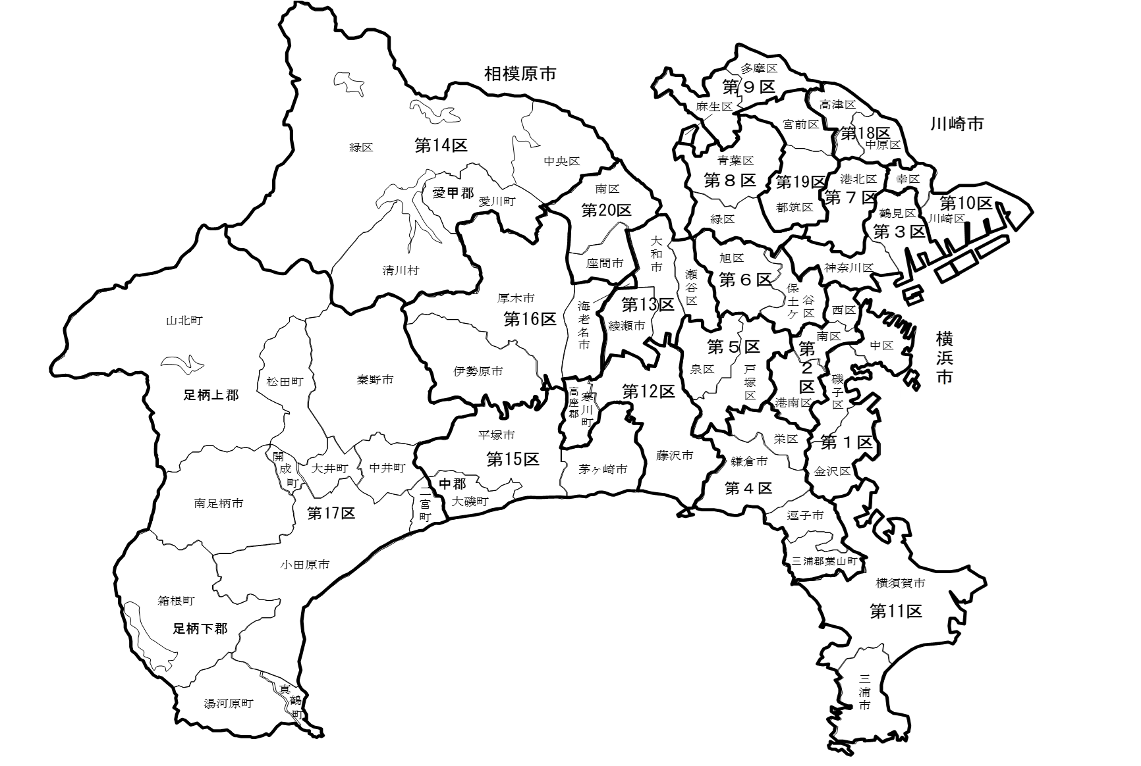
綾瀬市 | 20 | 2014-09-29 | 20 |  | 2 | 1 |  | 4 |  | 2 |  | 1 |  |  |  | 10 | 2027-04-29
市（除指定都市）計 | 392 |  | 381 | 11 | 61 | 15 | 11 | 59 | 1 | 33 | 1 | 4 | 2 | 1 | 8 | 185
市 計 | 584 |  | 573 | 11 | 124 | 50 | 30 | 93 | 5 | 48 | 1 | 4 | 2 | 1 | 10 | 205
葉山町 | 14 | 2010-03-29 | 14 |  |  |  | 1 | 1 |  | 2 |  |  |  |  |  | 10 | 2027-04-30
寒川町 | 18 | 2008-06-02 | 17 | 1 | 2 | 2 |  | 3 |  | 2 |  |  |  |  | 1 | 7 | 2025-02-24
大磯町 | 14 | 2006-06-15 | 14 |  | 2 |  | 1 | 2 |  | 1 |  |  |  |  |  | 8 | 2027-07-15
二宮町 | 14 | 2006-09-12 | 14 |  |  |  |  | 1 |  | 1 |  |  |  |  |  | 12 | 2026-11-29
中井町 | 12 | 2013-03-25 | 12 |  |  |  |  |  |  | 1 |  |  |  |  |  | 11 | 2027-04-29
大井町 | 14 | 2010-09-28 | 13 | 1 |  |  |  | 1 |  | 1 |  |  |  |  |  | 11 | 2024-09-30
松田町 | 12 | 2010-12-24 | 12 |  |  |  |  | 1 |  | 1 |  |  |  |  |  | 10 | 2023-09-30
山北町 | 12 | 2022-03-16 | 12 | 0 |  |  |  | 1 |  |  |  |  |  |  |  | 11 | 2027-04-30
開成町 | 12 | 2010-09-16 | 12 |  |  |  |  | 1 |  |  |  |  |  |  |  | 11 | 2027-04-30
箱根町 | 14 | 2013-03-28 | 13 | 1 |  |  |  | 1 |  | 2 |  |  |  |  |  | 10 | 2025-09-29
真鶴町 | 10 | 2021-03-09 | 9 | 1 |  |  |  | 1 |  | 1 |  |  |  |  | 1 | 6 | 2025-09-29
湯河原町 | 14 | 2011-03-04 | 14 |  |  |  |  | 1 |  | 1 |  |  |  |  |  | 12 | 2024-03-31
愛川町 | 16 | 2011-03-30 | 15 | 1 |  |  |  | 3 |  | 3 |  |  |  |  |  | 9 | 2023-10-14
清川村 | 8 | 2021-03-05 | 8 |  |  |  |  |  |  | 1 |  |  |  |  |  | 7 | 2025-04-30
町村計 | 184 |  | 179 | 5 | 4 | 2 | 2 | 17 | 0 | 17 | 0 | 0 | 0 | 0 | 2 | 135
県（除指定都市）計 | 576 |  | 560 | 16 | 65 | 17 | 13 | 76 | 1 | 50 | 1 | 4 | 2 | 1 | 10 | 320
県計 | 768 |  | 752 | 16 | 128 | 52 | 32 | 110 | 5 | 65 | 1 | 4 | 2 | 1 | 12 | 340
県議会 | 105 | 2022-05-31 | 105 |  | 47 | 26 | 6 | 8 |  | 3 |  |  |  |  | 1 | 14 | 2027-04-29
※党派別は立候補届出時の候補者届出書に記載された区分による。なお、「立憲民主(旧)」は令和２年９月14日に解散した
立憲民主党を、「立憲民主（新）」は令和２年９月15日に設立された立憲民主党を、「国民民主（旧）」は令和２年９月10日に
解散した国民民主党を、「国民民主（新）」は令和２年９月11日に設立された国民民主党をそれぞれ示している。 |  |  |  |  |  |  |  |  |  |  |  |  |  |  |  |  |  |  | ※次の衆議院議員総選挙から適用される選挙区を掲載している。
※制定年月日は、制定後の改正がある場合は、直近の改正年月日を掲載している。

